3.TABLEAU_CONVERSION_UNITES
Retour au Sommaire

Filetage GAZ
RQ: Ce filetage est couramment désigné par le sigle BSP.

Type étanchéité
Sans étanchéité « dans le filet » | G | 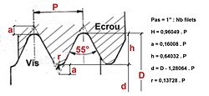
Avec étanchéité « dans le filet » | R 55° | Système B.S.P conique (British Standard Pipe) utilisant le système Whitworth (pas du gaz) avec un profil de filet à 55° et une conicité de 6,25 % | 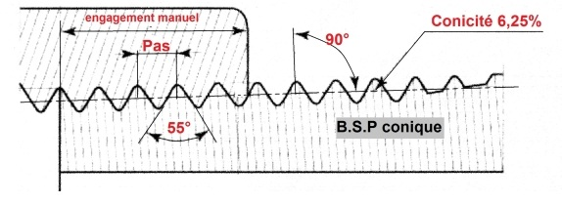
 | R 60° | Système N.P.T conique (National Pipe Thread ou Briggs), filetage au standard américain (variante du système Sellers), avec un profil de filet à 60° et une conicité de 6,25 %

Normes applicables | ISO 7
 | NF EN 10226

Désignation de la dimension du filetage | Pas en mm | Nombre de filets par pouce | Ancienne dénomination | Diamètre extérieur en mm
1/16 | 0.907 | 28 |  | 7.723
1/8 | 0.907 | 28 | 5-10 | 9.728
1/4 | 1.337 | 19 | 8-13 | 13.157
3/8 | 1.337 | 19 | 12-17 | 16.662
1/2 | 1.814 | 14 | 15-21 | 20.955
5/8 | 1.814 | 14 | 16-23 (17-23) | 22.911
3/4 | 1.814 | 14 | 21-27 (20-27) | 26.441
7/8 | 1.814 | 14 | 24-31 | 30.201
1 | 2.309 | 11 | 26-34 | 33.249
1-1/8 | 2.309 | 11 |  | 37.897
1-1/4 | 2.309 | 11 | 33-42 | 41.91
1-1/2 | 2.309 | 11 | 40-49 | 47.803
1-3/4 | 2.309 | 11 | 45-55 | 53.746
2 | 2.309 | 11 | 50-60 | 59.614
2-1/4 | 2.309 | 11 | 60-66 (60-70) | 65.71
2-1/2 | 2.309 | 11 | 66-76 | 75.184
2-3/4 | 2.309 | 11 | 72-82 | 81.534
3 | 2.309 | 11 | 80-90 | 87.884
3-1/2 | 2.309 | 11 | 90-102 | 100.33
4 | 2.309 | 11 | 102-114 | 113.03
4-1/2 | 2.309 | 11 | 115-127 | 125.73
5 | 2.309 | 11 | 127-140 | 138.43
5-1/2 | 2.309 | 11 | 140-152 | 151.13
6 | 2.309 | 11 | 152-165 | 163.83

Règle de codification (sans espace)
Type d'étanchéité | Désignation de la dimension du filetage + " | Angle profil filet (pour les types R) | Exemples
G | 1/8" | 55° | G1/8"
R | 6" | 60° | R6"
 | 1-1/4" |  | R1-1/4"60°

Filetage Métrique
Rq: - le symbole du filetage métrique est M - Il y a plusieurs types de pas: pas gros et pas fin. Pour le pas gros : si le pas n'est pas indiqué, il s'agit d'un pas gros. La désignation pour un pas fin est la lettre S

Pas Gros (le plus commun)
Diam. nominal | Pas | Diamètre sur flancs | Diamètre du noyau de la vis | Diamètre intérieur de l'écrou | Section du noyau
1 | 0.25 | 0.838 | 0.693 | 0.729 | 0.377
1.2 | 0.25 | 1.038 | 0.894 | 0.929 | 0.63
1.4 | 0.3 | 1.205 | 1.032 | 1.075 | 0.84
1.6 | 0.35 | 1.373 | 1.17 | 1.221 | 1.08
1.8 | 0.35
2 | 0.4 | 1.74 | 1.509 | 1.567 | 1.79
2.2 | 0.45
2.5 | 0.45 | 2.208 | 1.948 | 2.013 | 2.98
3 | 0.5 | 2.675 | 2.386 | 2.459 | 4.47
3.5 | 0.6
4 | 0.7 | 3.545 | 3.141 | 3.242 | 7.75
5 | 0.8 | 4.48 | 4.018 | 4.134 | 12.7
6 | 1 | 5.35 | 4.77 | 4.918 | 17.9
8 | 1.25 | 7.188 | 6.466 | 6.647 | 32.9
10 | 1.5 | 9.026 | 8.159 | 8.376 | 52.3
12 | 1.75 | 10.863 | 9.853 | 10.106 | 76.2
14 | 2 | 12.701 | 11.547 | 11.835 | 105
16 | 2 | 14.701 | 13.547 | 13.835 | 144
18 | 2.5 | 16.376 | 14.934 | 15.294 | 175
20 | 2.5 | 18.376 | 16.934 | 17.294 | 225
22 | 2.5 | 20.376 | 18.934 | 19.294 | 281
24 | 3 | 22.051 | 20.319 | 20.752 | 324
27 | 3 | 25.051 | 23.319 | 23.752 | 427
30 | 3.5 | 27.727 | 25.706 | 26.211 | 519
33 | 3.5 | 30.727 | 28.706 | 29.211 | 647
36 | 4 | 33.402 | 31.093 | 31.67 | 759
39 | 4 | 36.402 | 33.093 | 34.67 | 913
42 | 4.5 | 39.077 | 36.479 | 37.129 | 1050
45 | 4.5 | 42.077 | 39.479 | 40.129 | 1220
48 | 5 | 44.753 | 41.867 | 42.588 | 1380
52 | 5 | 48.753 | 45.867 | 46.588 | 1650
56 | 5.5 | 52.428 | 49.253 | 50.047 | 1910
60 | 5.5 | 56.428 | 53.253 | 54.047 | 2230
64 | 6 | 60.103 | 56.639 | 57.505 | 2520
Nota: les valeurs en gras sont à privilégier

Pas Fin
Diam. nominal | Pas | Diam. sur flancs | Diam. du noyau de la vis | Diam. int. de l'écrou | Section du noyau
1.6 | 0.2
2 | 0.25
2.5 | 0.35
3 | 0.35
4 | 0.5
5 | 0.5
6 | 0.75
8 | 1
10 | 1.25
12 | 1.25
14 | 1.5
16 | 1.5
18 | 1.5
20 | 1.5
22 | 1.5
24 | 2

Règle de codification (sans espace)
M + diam nominal | Si pas fin, rajouter S | Exemples
M21 | S | M21
M8 |  | M8S
M3

CONVERSION DN-POUCES-MM
Diamètre en pouce | Diamètre | nominal DN | Dénomination française
1/8 | 6 |  | 5–10
1/4 | 8 |  | 8–13
3/8 | 10 |  | 12–17
1/2 | 15 |  | 15–21
3/4 | 20 |  | 20–27
1 | 25 |  | 26–34
1.25 | 32 |  | 33–42
1.5 | 40 |  | 40–49
2 | 50 |  | 50–60
2.5 | 65 |  | 66–76
3 | 80 |  | 80–90
4 | 100 |  | 102–114
5 | 125 |  | 127–140
6 | 150 |  | 152–165

4.MATERIAUX_COULEURS
 | Retour au Sommaire
SOUS FAMILLE | Désignations | Abreviations | Exemples

MATIERE | ACIDE | ACID | ACID SULFAMIQUE SAC 25 KG
MATIERE | ACIER | ACI | TUBE 219.1X6.3 ACI T10
MATIERE | ACIER HAUTE RESISTANCE | ACI HR
MATIERE | CARBURE DE TUNGSTENE | WC
MATIERE | ALUMINIUM | ALU | TUBE 219.1X6.3 ALU T10
MATIERE | BRONZE | BRZ | 1/2 RAC SYM DN80 BRZ
MATIERE | CAOUTCHOUC | CAOUT | ACCOU CAOUT STROMAG
MATIERE | CARBURE | CARBUR | FORET CYL D9 PASTIL CARBUR
MATIERE | CERAMIQUE | CERAM
MATIERE | CHANVRE | CHANVRE | FILASSE CHANVRE 200GR
MATIERE | CHARBON | CHARBON | BROSSE CHARBON 6520015
MATIERE | CHLOROPRENE | CLPRENE | BANDE CF49
MATIERE | CUIVRE | CUI | BARRE CUI SOUPLE 2X20X1 ISOLE
MATIERE | CUIVRE RECUIT | CUI R | TUBE CUI R 16X18 BOB 30M
MATIERE | EAU DE JAVEL | EAU JAVEL | FLAC EAU JAVEL 250ML
MATIERE | ELASTIQUE | ELAST | GOUPIL ELAST 6X40 ACI
MATIERE | EPDM | EPDM | ETHYLENE PROPYLENE DIENE MONOMERE
 | EPR | EPR | ETHYLENE PROPYLENE
MATIERE | ERTALON | ERTAL | ROND ERTAL 6SA D70
MATIERE | FEUTRE | FEUTRE | JNT FEUTRE 70X5 BLA
 | FIBRE | FIBRE | JNT FIBRE 7X11X1
MATIERE | FIBRE DE VERRE/COMPOSITE | GRP | ARBRE TRANS GRP 1850 PLAN6101 HAMO
MATIERE | FIOUL | FIOUL | FIOUL LOURD TBTS 1%
MATIERE | FONTE | FTE | BOUCHON M 1/8 290 FTE
MATIERE | GRAPHITE | GRAPH
MATIERE | HUILE | HUI | HUI MOBIL RARUS SHC 1025 FUT 208L
MATIERE | HYPALON | CSM
MATIERE | INOX | INO | ELECTR D2.5 INO 316L
MATIERE | LAITON | LAI | 1/2 RAC EXPR DOUIL DG19 LAI
MATIERE | MOUSSE | MOUSSE | JNT MOUSSE CAOUT 30X15
MATIERE | NEOPRENE | NEOP | CORDE D4 NEOP 70SH
MATIERE | NYLON | NYL | BALAI NYL REFERENCE
MATIERE | NITRIL | NBR | -
 | PARABLOND | PARAB
MATIERE | PLASTIQUE | PLAST | TUBE RIG 6X8 PLA VER
MATIERE | PLOMB | PLOMB
MATIERE | POLYAMIDE | PA | COL POLYA D20 C008905
MATIERE | POLYCARBONATE | PC | LUNETTE POLYC INC 100055
MATIERE | POLYCHLORURE DE VINYLE | PVC
MATIERE | POLYESTER | PET | BALAY THOMAS POLYES 260
MATIERE | POLYETHYLENE | PE
MATIERE | POLYOXYMETHYLENE (ACETAL) | POM
MATIERE | POLYPROPYLENE | PP | BALAI LAVE PONT POLYP
MATIERE | POLYURETHANE | POLYU | TUBE POLYU 1025U0608 LGRI
MATIERE | PTFE | PTFE | JNT PTFE DN40 TEC20 PN10
MATIERE | PTFE EXPANSE | PTFEEXP | BANDE ETANCHEITE PTFE EXPANSE
MATIERE | Polyfluorure de vinylidène | PVDF
MATIERE | PYREX | PYREX | TUBE PYREX 20X550X3
MATIERE | SODIUM | SODIUM | LAMPE SODIUM 55W B22
MATIERE | SOUDE | SOUDE | BISULFITE SOUDE CUBI
MATIERE | TEFLON | PTFE | JNT PTFE 608X516X3
MATIERE | VINYL | VINY | RUBAN VINY NOI 20MX19
MATIERE | VITON | FPM | JNT TOR 103X6 FPM

COULEUR | BLANC | BLA
COULEUR | BLEU | BLE
COULEUR | BLEU MARINE | BLE M
COULEUR | BORDEAUX | BOR
COULEUR | GRIS | GRI
COULEUR | TURQUOISE | TUR
COULEUR | VERT | VER
COULEUR | ROSE | ROS
COULEUR | ROUGE | ROU
COULEUR | ORANGE | ORA
COULEUR | NOIR | NOI
COULEUR | MARRON | MAR

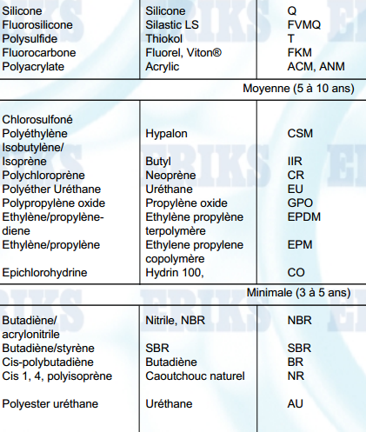
DOC | Tableau Matières Caoutchouc
DOC | DESIGNATION |  | ABREVIATION | UTILISATION
DOC | Elastomère Caoutchouc Caoutchouc synthétique | Butadiène nitrile acrylique | NBR | Pétrole - huiles animales et végétales - acétylène- alcools - eau - air - fuels ainsi que nombreux autres fluides.
DOC |  | Buna-N
DOC |  | Perbunan-N
DOC |  | Nitrile
DOC |  | Chloroprène | CR
DOC |  | Butadiène styrène | SBR
DOC |  | Copolymère d'éthylène-propylène | EPDM | Liquides hydrauliques non combustibles (Skydrol, Pydraul, Lindol, Cellucube150), vapeur, eau chaude. Bonne résistance à l’ozone. Ne résiste pas aux huiles végétales, animales ou minérales.
DOC |  | Terpolymère d'éthylène-propylène
DOC |  | EPM
DOC |  | Butyl-copolymères d'isobutène d'isoprène | IIR
DOC |  | Fluorocarboné | FPM | Chimiquement très résistant. Liquides synthétiques et hydrauliques, acides fortement oxydant (à température modérée), nombreux acides alcalis et acides, air chaud.
DOC |  | Fluoroélastomère
DOC |  | Fluoropolymères
DOC |  | Viton
DOC |  | FKM
DOC |  | Perfluoroelastomer | FFPM | Mélange de très haute qualité à résistance thermique et chimique élevée.
DOC |  | Kalrez
DOC |  | EP
DOC |  | Silicone | Q | Pour températures extrêmement basses ou élevées. Air, oxygène, eau bouillante etc... - uniquement en utilisation statique
DOC |  | MVQ
DOC |  | VMQ
DOC |  | Fluorosilicone | FVMQ
DOC |  | Virgin teflon | PTFE
DOC |  | Teflex | TEF
DOC |  | FEP/Viton
DOC |  | FEP/Silicone
DOC |  | Polyacrylate | POL
DOC |  | POL
DOC |  | Acrylic
DOC |  | ACM
DOC |  | ANM

7.MODE_OPERATOIRE_CHARTE
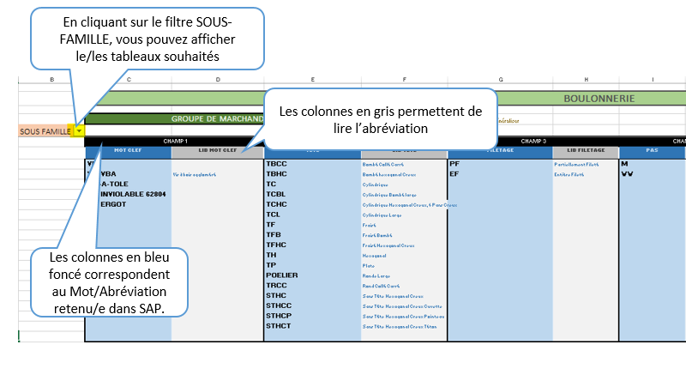

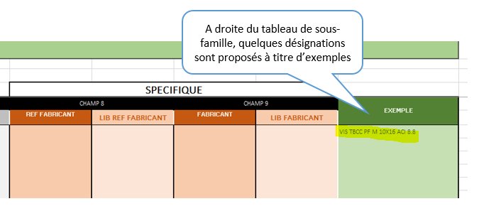

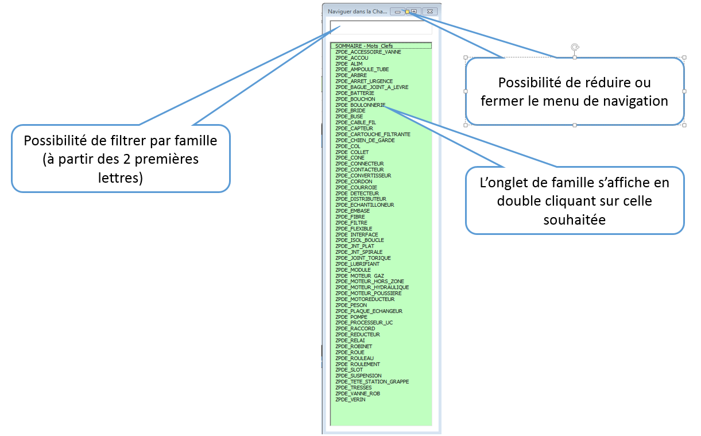

ZPDE_BOULONNERIE
 | BOULONNERIE | FRI822-FRI828
SOUS FAMILLE |  |  DOC - ILLUSTRATION |  |  |  |  |  | EXEMPLE

VIS | CHAMP 1 | CHAMP 2 | CHAMP 3 | CHAMP 4 | CHAMP 5 | CHAMP 6 | CHAMP 7
VIS | MOT CLEF | TETE | FILETAGE | PAS | DIMENSION ØXL | MATIERE + NUANCE | CLASSE
VIS | VIS | TBCC | PF | M | 10X16 | ACI | 8.8
VIS | VIS VBA | TBHC | EF | WW | 14X50 | INO A2 | 10.9
VIS | VIS-A-TOLE | TC | EPAUL ⌀Xlong |  | 24X110 | ZN | 12.9
VIS | VIS INVIOLABLE 62804 | TCBL
VIS | VIS ERGOT | TCHC
VIS |  | TCL
VIS |  | TF
VIS |  | TFB
VIS |  | TFHC
VIS |  | TH
VIS |  | TP
VIS |  | POELIER
VIS |  | TRCC
VIS |  | STHC
VIS |  | STHCC
VIS |  | STHCP
VIS |  | STHCT
VIS
RONDEL | CHAMP 1 | CHAMP 2 | CHAMP 3 | CHAMP 4 | CHAMP 5 | SPECIFIQUE
RONDEL | MOT CLEF | TYPE | DIAMETRE | MATIERE + NUANCE | DURETE | REF FABRICANT | FABRICANT
RONDEL | RONDEL | AZ | D4 | ACI |  |  | SCHNORR
RONDEL |  | BELLEVILLE | D6 | INO A2 |  |  | SPIT
RONDEL |  | CONCAVE | D8 | ZN |  |  | TREP
RONDEL |  | CONVEXE | D10
RONDEL |  | DECOL | D12
RONDEL |  | PLAT Z | D14
RONDEL |  | PLAT M | D16
RONDEL |  | PLAT L | D18
RONDEL |  | PLAT LL | D20
RONDEL |  | TREP | D22
RONDEL |  | SPS | D24
RONDEL |  | W | D26
RONDEL |  | FREIN ECROU | D28
RONDEL
GOUJON | CHAMP 1 | CHAMP 2 | CHAMP 3 | CHAMP 4 | CHAMP 5
GOUJON | MOT CLEF | TYPE | DIAMETRE (XLongueur si <> 1M) | MATIERE | CLASSE
GOUJON | GOUJON | FILET M | 4 | ACI | 8.8
GOUJON |  | ANCRAGE | 6 | INO A2 | 10.9
GOUJON |  | A-SERTIR
GOUJON |  | A-SOUD |  |  | 12.9
ECROU | CHAMP 1 | CHAMP 2 | CHAMP 3 | CHAMP 4 | CHAMP 5
ECROU | MOT CLEF | TYPE | M + DIAMETRE | MATIERE+NUANCE | CLASSE
ECROU | ECROU | ARBRE | M4 | ACI | 8.8
ECROU |  | BORGNE | M6 | INO A2 | 10.9
ECROU |  | CLIPS | M7 | ZN | 12.9
ECROU |  | COULISSANT | M8 | LAI
ECROU |  | CRANTE | M9
ECROU |  | CRENEAU | M10
ECROU |  | ETANCH | M11
ECROU |  | HH | M12
ECROU |  | HM | M13
ECROU |  | HR | M14
ECROU |  | HU | M15
ECROU |  | NYLSTOP | M16
ECROU |  | OREIL | M17
ECROU |  | RACCORD | M18
ECROU |  | SPH | M19
 |  | AUTOF 2F | M20
ECROU |  | TWOLOK | M21
GOUPIL | CHAMP 1 | CHAMP 2 | CHAMP 3 | CHAMP 4
GOUPIL | MOT CLEF | TYPE | DIMENSION ØXL | MATIERE
GOUPIL | GOUPIL | FEND | 4X40 | ACI
GOUPIL |  | CONIQ | 6X100 | INO A2
GOUPIL |  | BETA | 7X80 | ZN
GOUPIL |  | CLIPS |  | LAI
GOUPIL |  | FEND SPIRAL
GOUPIL |  | ELAST
GOUPIL
TIGE | CHAMP 1 | CHAMP 2 | CHAMP 3 | CHAMP 4
TIGE | MOT CLEF | TYPE | DIMENSION Uniquement Ø si longueur = 1 Mètre sinon ØXL | MATIERE
TIGE | TIGE | SCELLER | M4X40 | ACI 8.8
TIGE |  | -A-SOUD | M6X100 | INO A2
TIGE |  | FILET
CHEVIL | CHAMP 1 | CHAMP 2 | CHAMP 3 | CHAMP 4 | CHAMP 5 | CHAMP 6
CHEVIL | MOT CLEF | TYPE | DIMENSION Ø X L | MATIERE | SUPPORT FIXATION | CHARGE
CHEVIL | CHEVIL | UNIV | 4X40 | PE | PLEIN | LEGER
CHEVIL |  | UNIV RALLONGEE | 6X100 | NYL | CREUX | LOURD
CHEVIL |  | A-EXPANSION |  | ACI | MULTI
CHEVIL |  | A-FRAPPER |  | LAI | PLACO
CHEVIL |  | A-VISSER |  | CUI
RIVET | CHAMP 1 | CHAMP 2 | CHAMP 3 | CHAMP 4 | CHAMP 5
RIVET | MOT CLEF | TYPE | TETE | DIMENSION ØXL | MATIERE CORPS / MATIERE TIGE
RIVET | RIVET | PLEIN | TP | 10X100 | ALU/ALU
RIVET |  | AVEUGLE | TPL |  | ACI/ACI
RIVET |  |  | TR |  | ALU/ACI
RIVET |  |  |  |  | INO/INO
CLOU | CHAMP 1 | CHAMP 2 | CHAMP 3 | CHAMP 4 | CHAMP 5
CLOU | MOT CLEF | TYPE | TETE | DIMENSION ØXL | MATIERE
CLOU | CLOU | LISSE | TP | 10X100
CLOU |  | CRANTE | THOMME
CROCHET | CHAMP 1 | CHAMP 2 | CHAMP 3 | CHAMP 4 | CHAMP 5
CROCHET | MOT CLEF | TYPE | PAS | DIMENSION ØXL | MATIERE
CROCHET | CROCHET | CONTREVENT | M | 10X100 | INO
CROCHET |  | FILET M | WW |  | ZN
PAUMEL-A-SOUDER | CHAMP 1 | CHAMP 2 | CHAMP 3 | CHAMP 4 | CHAMP 5
PAUMEL-A-SOUDER | MOT CLEF | FIXATION | DIAMETRE | SENS | MATIERE
PAUMEL-A-SOUDER | PAUMEL-A-SOUDER | GRILLE | 80 | DRT | INO
PAUMEL-A-SOUDER |  | GRILLE ELEC | 160 | GCH | ZN
PAUMEL-A-SOUDER |  | GRILLE FORT |  | CTR
PAUMEL-A-SOUDER |  | GRILLE SYM FORT
PAUMEL-A-SOUDER |  | MAROC
SERRE-CABLE | CHAMP 1 | CHAMP 2 | CHAMP 3 | CHAMP 4
SERRE-CABLE | MOT CLEF | TYPE | DIAMETRE | MATIERE
SERRE-CABLE | SERRE-CABLE
SERRE-CABLE
TEND | CHAMP 1 | CHAMP 2 | CHAMP 3 | CHAMP 4
TEND | MOT CLEF | TYPE LANTERNE=CAGE ŒIL=CROCHET FERME | DIAMETRE Ø | MATIERE
TEND | TEND | LANTERNE ŒIL/CROCHET | 6 | ACI
TEND |  | LANTERNE 2 CROCHETS | 8 | GAL
TEND |  | LANTERNE-A-SOUD |  | INO
TEND |  | LANTERNE 2 CHAPES
TEND |  | LANTERNE-CHAPE/ŒIL
TEND |  | LANTERNE 2 YEUX
 | CHAMP 1 | CHAMP 2 | CHAMP 3 | CHAMP 4
 | MOT CLEF | DIAMETRE Ø | MATIERE | CONDITIONNEMENT
 | SANDOW | D9 | NYL | BOB100

ATTACHE CAPOT | CHAMP 1 | CHAMP 2 | CHAMP 3 | CHAMP 4 | CHAMP 5
ATTACHE CAPOT | MOT CLEF | TYPE | OUVERTURE CROCHET | DIAMETRE Ø | MATIERE
ATTACHE CAPOT | ATTACHE CAPOT
ATTACHE CAPOT
SUP ANTIVIB | CHAMP 1 | CHAMP 2 | CHAMP 3 | CHAMP 4 | CHAMP 5
SUP ANTIVIB | MOT CLEF | FORME | TYPE | Dimension | MATIERE
SUP ANTIVIB | SUP ANTIVIB | CYL | MF | M6D20H25 | CAOUT
 | BUTEE PROG | CONIQUE | M
 |  | SEMELLE
SUP ANTIVIB |  | DIABOLO
CIRCLIPS | CHAMP 1 | CHAMP 2 | CHAMP 3
CIRCLIPS | MOT CLEF | INTERIEUR/EXTERIEUR | DIAMETRE
CIRCLIPS | CIRCLIPS | INT
CIRCLIPS |  | EXT
ROUE | CHAMP 1 | CHAMP 2 | CHAMP 3 | CHAMP 4 | CHAMP 5 | CHAMP 6 | CHAMP 7
ROUE | MOT CLEF | PIV / FIXE | FREIN O/N | SUPPORT O/N | DIAM X LARG EN MM | REF | MARQUE
ROUE | ROUE | PIV | FREIN | SUPP | D200X30 | UP5BD20028R | HERVIEU
ROUE |  | FIX | - |  | D100X10
FILIERE | CHAMP 1 | CHAMP 2 | CHAMP 3 | CHAMP 4 | CHAMP 5 | CHAMP 6 | CHAMP 7
FILIERE | MOT CLEF |  |  | DIAMETRE EXT | MATIERE | FILETAGE | DIMENSION FILETAGE
FILIERE | FILIERE | ISO | CAGE | 63.5 | HSS | M | 30
FILIERE |  |  |  |  |  | F | 60

ZPDE_MATERIAUX
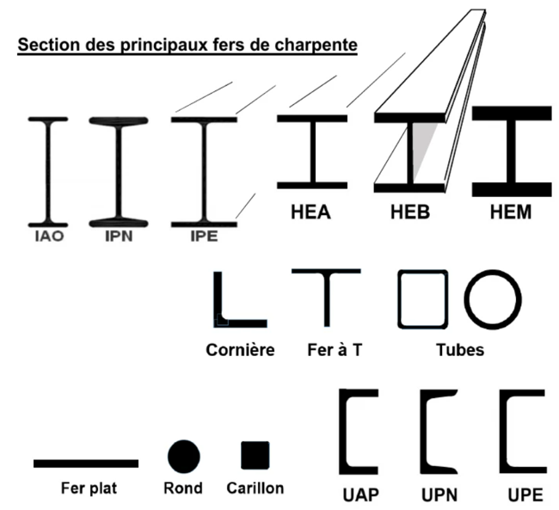
 | MATERIAUX | FRI101, FRI102, FRI103, FRI104, FRI105, FRI106, FRI107
SOUS FAMILLE |  | DOC - ILLUSTRATION |  |  |  |  |  | EXEMPLE

POUTREL | CHAMP 1 | CHAMP 2 | CHAMP 3 | CHAMP 4 | CHAMP 5
POUTREL | FAMILLE MATIERE | FORME | DIMENSION (MM) Largeur des ailes | MATIERE | NUANCE
POUTREL | POUTREL | UAP | 80 | ACI | E24 |  |  | POUTREL UAP 80 ACI E24 | Poutrelles |  |  | Acier
POUTREL |  | UPN | 300 | ALU | A60 |  |  |  |  |  |  | Aluminium
POUTREL |  | IPE | 550 | INO | 304 |  |  |  |  |  |  | Inox
POUTREL |  | IPN |  |  | 316
POUTREL |  | HEA
POUTREL |  | HEB
BARRE | CHAMP 1 | CHAMP 2 | CHAMP 3 | CHAMP 4 | CHAMP 5
BARRE | FAMILLE MATIERE | FORME | DIMENSION (MM) | MATIERE | NUANCE
BARRE | BARRE | ROND | 50 | ACI | E24 |  |  | BARRE ROND 50 ACI E24 |  | Rond |  | Acier | Acier
BARRE |  | CARRE | 80 | ALU | A60 |  |  |  |  | Carré |  | Aluminium | Acier
BARRE |  | HEXA | 100 | INO | 304 |  |  |  |  | Hexagonal |  | Inox | Inox
BARRE |  |  | 150 | BRZ | 316 |  |  |  |  |  |  | Bronze | Inox
BARRE |  |  |  | CUI |  |  |  |  |  |  |  | Cuivre
BARRE |  |  |  | LAI |  |  |  |  |  |  |  | Laiton
TUBE | CHAMP 1 | CHAMP 2 | CHAMP 3 | CHAMP 4 | CHAMP 5 | CHAMP 6
TUBE | FAMILLE MATIERE | FORME | SOUDURE/ETIRE | DIMENSION (MM) D x Ep ou L x l x Ep ou Côté x Ep | MATIERE | NUANCE/COULEUR
TUBE | TUBE | ROND | RS | 26X1 | ACI | E24 |  | TUBE ROND RS 26X1 ACI E24 |  | Rond | Roulé soudé |  | Acier | Acier
TUBE |  | CARRE | SS | 21.3X2.6 | ALU | A60 |  |  |  | Carré | Sans soudure |  | Aluminium | Acier
TUBE |  | RECT | PS | 80X80X6 | INO | 304L |  |  |  | Rectangle | Plié soudé |  | Inox | Inox
TUBE |  | MECA |  | 80X40X3.2 | BRZ | 316L |  |  |  | Mécanique |  |  | Bronze | Inox
TUBE |  |  |  | … | CUI | BLE |  |  |  |  |  |  | Cuivre | Bleu
TUBE |  |  |  |  | LAI | BLA |  |  |  |  |  |  | Laiton | Blanc
TUBE |  |  |  |  | POLYES | NOI |  |  |  |  |  |  | Polyester | Noir
TUBE |  |  |  |  | POLYP | GRI |  |  |  |  |  |  | Polypropylene | Gris
TUBE |  |  |  |  | POLYU | … |  |  |  |  |  |  | Polyurethane
TUBE |  |  |  |  | PTFE |  |  |  |  |  |  |  | PTFE
TUBE |  |  |  |  | …
TOLE - PLAQ - FLLE | CHAMP 1 | CHAMP 2 | CHAMP 3 | CHAMP 4 | CHAMP 5 | CHAMP 6
TOLE - PLAQ - FLLE | FAMILLE MATIERE | FORME MAILLE | DIMENSION (MM) L x l x Ep | PERCAGE FORME+DIMENSION | MATIERE | NUANCE/COULEUR
TOLE - PLAQ - FLLE | TOLE | LIS | 2000X1000X1 | R6 | ACI | 304L |  | TOLE LIS 2000X1000X1 R6 ACI 304L | Tôle | Lisse |  |  | Acier | Ino
TOLE - PLAQ - FLLE | PLAQ | PERF | 2500X1250X2.5 | C8 | INO | 316L |  |  | Plaque (Si plastique) | Perforée |  |  | Inox | Ino
TOLE - PLAQ - FLLE | FLLE | LARM | … | … | ALU | BLE |  |  | Feuille Métal deployee | Larmée |  |  | Aluminium | Bleu
TOLE - PLAQ - FLLE |  | MTL DEPLOY |  |  | GAL | BLA |  |  |  | Métal déployé |  |  | Galva | Blanc
TOLE - PLAQ - FLLE |  | … |  |  | PE | NOI |  |  |  |  |  |  |  | Noir
TOLE - PLAQ - FLLE |  |  |  |  | POLYANE | GRI |  |  |  |  |  |  |  | Gris
TOLE - PLAQ - FLLE |  |  |  |  | … | …
FER | CHAMP 1 | CHAMP 2 | CHAMP 3 | CHAMP 4 | CHAMP 5
FER | FAMILLE MATIERE | FORME | DIMENSION (MM) PLAT : l x Ep TE : l | MATIERE | NUANCE
FER | FER | T | 60X5 | ACI | E24 |  |  | FER T 60X5 ACI E24 |  | Té |  | Acier
FER |  | PLAT | 40X8 | INO | 304 |  |  |  |  | Plat |  | Inox
FER |  |  | … | … | …
CORN | CHAMP 1 | CHAMP 2 | CHAMP 3 | CHAMP 4 | CHAMP 5
CORN | FAMILLE MATIERE | FORME | DIMENSION (MM) | MATIERE | NUANCE
CORN | CORN | EGALE | 20 | ACI | E24 |  |  | CORN EGALE 20 ACI E24 | Cornière |  |  | Acier
CORN |  | INEGALE | 80X60 | INO | 304 |  |  |  |  |  |  | Inox
CORN |  |  | … | … | …
CLAV | CHAMP 1 | CHAMP 2 | CHAMP 3 | CHAMP 4
CLAV | FAMILLE MATIERE | FORME | DIMENSION (MM) lxEp LxlxEp si L différent de 1M | MATIERE
CLAV | ACIER-A-CLAV | RECT | 10X8 | ACI |  |  |  | ACIER-A-CLAV RECT 10X8 ACI | Acier-à-clavette | Rectangle
CLAV | CLAV-A-TETE | CARRE | 25X10X250 | … |  |  |  |  | Clavette-à-tête | Carré
CLAV |  |  | …
BRIDE | CHAMP 1 | CHAMP 2 | CHAMP 3 | CHAMP 4 | CHAMP 5 | CHAMP 6 | CHAMP 7
BRIDE | FAMILLE MATIERE | FORME | TYPE DE PORTEE DE JNT | NORME | DIAMETRE NOMINAL en DN | PRESSION NOMINALE en PN | MATIERE
BRIDE | BRIDE | COLL-A-SOUD | A | DIN | DN10 | PN10 | ACI | BRIDE COLL-A-SOUD A DIN DN10 PN10 ACI |  | Collerette à souder | face de joint plate | DIN 2501
BRIDE |  | PLAT-A-SOUD | B1 | NF | DN15 | PN16 | INO |  |  | Plate à souder | face de joint surélevée (porté de joint stdrt) | EN 1092-1
BRIDE |  | PLATE TOURN | B2 | ASME | DN200 | PN40 | .. |  |  | Plate tournante | face de joint surélevée (porté de joint défini avec le fournisseur) | ANSI B 16.5
BRIDE |  | PLEINE | C | JIS | … | … |  |  |  |  | emboîtement double mâle | B 2210-1984
BRIDE |  | PREMONTAGE | D |  |  |  |  |  |  |  | emboîtement double femelle
BRIDE |  | TOURN EMBOUTIE | E |  |  |  |  |  |  | Tournante Emboutie | emboîtement mâle
BRIDE |  | … | F |  |  |  |  |  |  |  | emboîtement femelle
BRIDE |  |  | G |  |  |  |  |  |  |  | emboîtement mâle pour joint torique
BRIDE |  |  | H |  |  |  |  |  |  |  | emboîtement femelle pour joint torique
CLINQ | CHAMP 1 | CHAMP 2 | CHAMP 3
CLINQ | FAMILLE MATIERE | DIMENSION (MM) LxlXEp | MATIERE
CLINQ | CLINQ | 5000X50X0.05 | ACI |  |  |  |  | CLINQ 5000X50X0.05 ACI | CLINQUANT
CLINQ |  | 5000X50X0.4 | INO
CLINQ |  |  | ..
CORDE A PIANO | CHAMP 1 | CHAMP 2 | CHAMP 3 | CHAMP 4
CORDE A PIANO | FAMILLE MATIERE | DIAMETRE / | MATIERE | CONDITIONNEMENT
CORDE A PIANO | CORDE-A-PIANO | 10/10 | ACI | 250G |  |  |  | CORDE-A-PIANO 10/10 ACI 250G | Corde-à-Piano
CORDE A PIANO |  | 50/10 | … | 5KG
CORDE A PIANO |  | … |  | …
COLLET_METALLIQUE | CHAMP 1 | CHAMP 2 | CHAMP 3 | CHAMP 4 | CHAMP 5
COLLET_METALLIQUE | FAMILLE MATIERE | FORME | DIMENSION (MM) DxEp | MATIERE | NUANCE (si INOX)
COLLET_METALLIQUE | COLLET | MINCE | 129X2 | ACI | 304L |  |  | COLLET MINCE 129X2 ACI 304L | Collet
COLLET_METALLIQUE |  | USINE | 21.3X2 | INO | 316L
COLLET_METALLIQUE |  | … | … | … | …
COLLET_METALLIQUE
COUDE | CHAMP 1 | CHAMP 2 | CHAMP 3 | CHAMP 4 | CHAMP 5
COUDE | FAMILLE MATIERE | FORME | DIMENSION (MM) DxEp | MATIERE | NUANCE (si INOX) COULEUR si PVC
COUDE | COUDE | 2D45 | 70X2 | ACI | 304L |  |  | COUDE 2D45 70X2 ACI 304L | Coude, Courbe
COUDE |  | 3D90 | 219X5.9 | INO | 316L
COUDE |  | 5D45 | … | PVC | …
FIL DE FER | CHAMP 1 | CHAMP 2 | CHAMP 3 | CHAMP 4 | CHAMP 5
FIL DE FER | FAMILLE MATIERE | SECTION (MM) | MATIERE
FIL DE FER | FIL-DE-FER | 0.5 | GAL |  |  |  |  | FIL-DE-FER 0.5 GAL | Fil de fer
FIL DE FER | FIL-DE-FER RECUIT | 2 | ACI
FIL DE FER |  | 5 | INO
FIL DE FER |  | … | …
FOND BOMBE | CHAMP 1 | CHAMP 2 | CHAMP 3 | CHAMP 4 | CHAMP 5
FOND BOMBE | FAMILLE MATIERE | DIMENSIONS (MM) DxEp | MATIERE | NUANCE
FOND BOMBE | FOND BOMBE | 114X12X3.2 | ACI | E24 |  |  |  | FOND BOMBE 114X12 ACI E24 | Fond Bombé
FOND BOMBE |  | 114X4X2 | … | …
FOND BOMBE |  | …
REDUC | CHAMP 1 | CHAMP 2 | CHAMP 3 | CHAMP 4 | CHAMP 5
REDUC | FAMILLE MATIERE | TYPE | DIMENSION (MM) DxdXEP | MATIERE | NUANCE
REDUC | REDUC | EXCENT | 108x88.9 | ACI | E24 |  |  | REDUC EXCENT 108x88.9 ACI E24 | Réduction à souder | Excentrique
REDUC |  | CONCENT | 323X273 | INO | … |  |  |  |  | Concentrique
REDUC |  | … | … | …
QUEUE DE POELE | CHAMP 1 | CHAMP 2 | CHAMP 3 | CHAMP 4 | CHAMP 5
QUEUE DE POELE | FAMILLE MATIERE | DIMENSION (MM) DxEp | MATIERE | NUANCE
QUEUE DE POELE | QUEUE-DE-POELE | 107X3 | ACI | 304L |  |  |  | QUEUE-DE-POELE 107X3 ACI 304L |  |  | Acier | Inox
QUEUE DE POELE |  | 218X3 | INO | 316L |  |  |  |  |  |  | Inox | Inox
QUEUE DE POELE |  | …
FILM | CHAMP 1 | CHAMP 2 | CHAMP 3 | CHAMP 4 | CHAMP 5
FILM | FAMILLE MATIERE | CARACTERISTIQUE | DIMENSION (MM) l | MATIERE
FILM | FILM | TRANS | 3000 | PE |  |  |  | FILM TRANS 3000 PE |  | Transparent |  | PolyEthylène
FILM |  | … | 4000 | POLYANE |  |  |  |  |  |  |  | Polyane
FILM |  |  | … | …
COLLET_PVC | CHAMP 1 | CHAMP 2 | CHAMP 3 | CHAMP 4 | CHAMP 5
COLLET_PVC | FAMILLE MATIERE | Ø EXT. | PRESSION | MATIERE | ETANCHEITE
COLLET_PVC | COLLET | D15 | PN16 | PVC | JNT TOR
COLLET_PVC |  | D20 |  |  | JNT PLAT
QUEUE DE POELE | CHAMP 1 | CHAMP 2 | CHAMP 3 | CHAMP 4
QUEUE DE POELE | FAMILLE MATIERE | DIMENSION | MATIERE | RABOTE
QUEUE DE POELE | SECTION | 75X210X2350 | IROCO | RABOTE
COLLET |  |  | PEH2000

ZPDE_PROTEC_ENVIRONNEMENT
 | PROTEC ENVIR | FRI920
SOUS FAMILLE |  |  |  |  |  |  |  |  |  | EXEMPLE

 | CHAMPS 1 | CHAMPS 2 | CHAMPS 3 | CHAMPS 4 | TXT COMMANDE HA
 | MOT CLEF | TYPE | CONDITIONNEMENT | MARQUE
 | CONT | SRD | 8.4L | FIKE | Conteneur De Suppression |  |  |  |  | CONT SRD 8.4L FIKE
 |  | HRD | 10L |  |  |  |  |  |  | CONT HRD 10L FIKE
 |  |  |  |  | Agent: None
 |  |  |  |  | Pressure gauge: Sans contrôl de basse pression
 |  |  |  |  | Initiator Type: Standard
 |  |  |  |  | Cable gland: EEXd Cable Gland PG13,5
 |  |  |  |  | Boss execution: Standard
 |  |  |  |  | Certification: CE
 |  |  |  |  | Paint System (white): STANDARD
 |  |  |  |  | Nameplate: français

 | CHAMPS 1 | CHAMPS 2 | CHAMPS 3 | CHAMPS 4 | TXT COMMANDE HA
 | MOT CLEF | TYPE | CONDITIONNEMENT | MARQUE
 | KIT RELOAD | SRD | 8.4L | FIKE | RELOAD Kit De Reconditionnement |  |  |  |  | KIT RELOAD SRD 8.4L FIKE
 |  | HRD | 10L |  |  |  |  |  |  | KIT RELOAD HRD 10L FIKE
 |  |  |  |  | Agent: Dessicarb
 |  |  |  |  | Initiator Type: Standard
 |  |  |  |  | Boss execution: Standard
 |  |  |  |  | Certification: CE
 |  |  |  |  | Nozzle cover: 4" Disque Inox buse télé

ACCESSOIRES | CHAMPS 1 | CHAMPS 2 | CHAMPS 3
ACCESSOIRES | MOT CLEF | REF | MARQUE
ACCESSOIRES | ACT GCA | 61921440 | FIKE |  |  |  |  |  |  | ACT GCA 61921440 FIKE
ACCESSOIRES | DISQ PROCESS | 60281760001 |  |  |  |  |  |  |  | DISQ PROCESS 60281760001 FIKE
ACCESSOIRES | LECT BADGE
EV EXPLO | CHAMP 1 | CHAMP 2
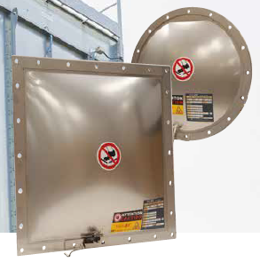
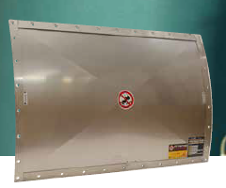
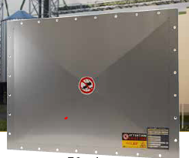
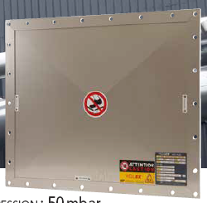
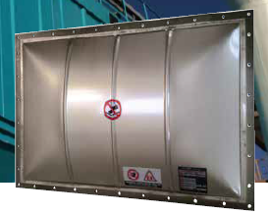
EV EXPLO | MOT CLEF | DIMENSION INT (MM) | FORME | TYPE | MARQUE
EV EXPLO | EVENT EXPL | DN1000 | BOMBE | VD | STIF
EV EXPLO |  | 1200X1200 | PLAT | VL-R
EV EXPLO |  | 320X365 | CINTRE | VL |  |  |  |  |  | EVENT EXPL PLAT 980X1080 VL STIF
EV EXPLO |  |  |  | VL-S
EV EXPLO |  |  |  | VL-SAN
EV EXPLO |  |  |  | VD-HV |  |  |  |  |  |  | VD | VL-R | VL | VL-S | VL-SANITARY | VD-HV
EV EXPLO
EV EXPLO |  |  |  | CV | FIKE |  |  |  |  | EVENT EXPL PLAT 400X500 CV FIKE
EV EXPLO |  |  |  | CV-S |  |  |  |  |  | EVENT EXPL PLAT 470X570 CV-S FIKE
EV EXPLO |  |  |  | HI-CV
EV EXPLO |  |  |  | HI-CV-S
EV EXPLO |  |  |  | HI-CV-CF
EV EXPLO |  |  |  | ELEGUARD |  |  |  |  |  | EVENT EXPL PLAT 350X650 ELEGUARD FIKE
EV EXPLO |  |  |  | VV-S
EV EXPLO |  |  |  | SANI-V-S
EV EXPLO
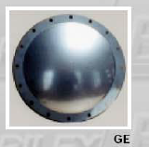
EV EXPLO
EV EXPLO |  |  |  | KER | BRILEX
EV EXPLO |  |  |  | GE
EV EXPLO |  |  |  | KE
EV EXPLO
EV EXPLO |  |  |  |  | SALVI
EV EXPLO
EV EXPLO
EV EXPLO
EV EXPLO
EV EXPLO | Dans texte commande HA
EV EXPLO | PRESSION ECLATEMENT | INDICATEUR DE RUPTURE | ISOLATION THERMIQUE | TRESSE | CERT ECLATEMENT (Fourni obligatoire) | CERT MATIERE / QUALITE | MATIERE JOINT | CONTRE BRIDE FOURNIE | NUMERO LOT
EV EXPLO | 100MBAR | RI + CABLE 3M | 40 MM | OUI/NON | OUI/NON | OUI/NON | EPDM | OUI/NON | 90262080
EV EXPLO |  |  | 100 MM
EV EXPLO |  |  | ARMAFLEX 32 MM
DISQ RUPT | CHAMP 1 | CHAMP 2
DISQ RUPT | MOT CLEF | DIMENSION INT (MM) | PN | FORME | TYPE | MARQUE
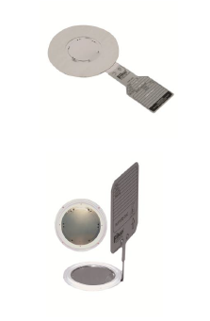
DISQ RUPT | DISQ RUPT | DN1000 | PN10 | BOMBE | AD | FIKE |  |  |  | DISQ RUPT DN350 PN10 PLAT AD FIKE
DISQ RUPT |  |  |  | PLAT | AD-H
DISQ RUPT |  |  |  |  | AD-V
DISQ RUPT |  |  |  |  | AD-V-RI
DISQ RUPT |  |  |  |  | AD-H TC
DISQ RUPT
DISQ RUPT |  |  |  |  |  | SALVI
DISQ RUPT
DISQ RUPT
DISQ RUPT
DISQ RUPT
DISQ RUPT
DISQ RUPT
DISQ RUPT
DISQ RUPT | Dans texte commande HA
DISQ RUPT | PRESSION ECLATEMENT | INDICATEUR DE RUPTURE | CERT ECLATEMENT | CERT MATIERE | MATIERE JOINT | NUMERO LOT
DISQ RUPT |  | 50MBAR | OUI/NON | OUI/NON | OUI/NON
DISQ RUPT
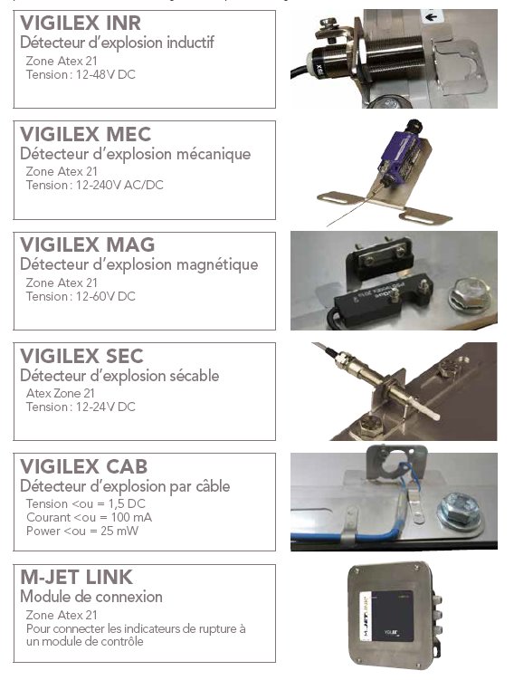
DETECTION | CHAMP 1 | CHAMP 2 | CHAMP 3 | CHAMP 4
DETECTION | MOT CLEF | TYPE | REFERENCE | MARQUE
DETECTION | DET RUPT | IND | VIGILEX INR | STIF |  |  |  |  |  | DET RUPT IND VIGILEX INR STIF
DETECTION |  | MEC | VIGILEX MEC
DETECTION |  | MAGN | VIGILEX MAG
DETECTION |  | SEC | VIGILEX SEC
DETECTION |  | CABLE | VIGILEX CAB
DETECTION
DETECTION |  |  |  | FIKE
DETECTION
DETECTION
DETECTION
DETECTION
DETECTION
DETECTION
DETECTION |  |  | SE | BRILEX
DETECTION |  |  | SE-HT
DETECTION |  |  | SE-WIRE
DETECTION
DETECTION | MOD CONNEX | - |  | STIF |  |  |  |  |  | MOD CONNEX M-JET LINK STIF
DETECTION | Dans texte commande HA
DETECTION | LOGUEUR CABLE
DETECTION
DETECTION

ZPDE_REDUCTEUR
 | REDUCTEUR | FRI804 |  |  |  |  |  |  |  |  |  |  |  | 0
SOUS FAMILLE |  | DOC - ILLUSTRATION | DOC - ILLUSTRATION |  |  |  |  |  |  |  |  | EXEMPLE | 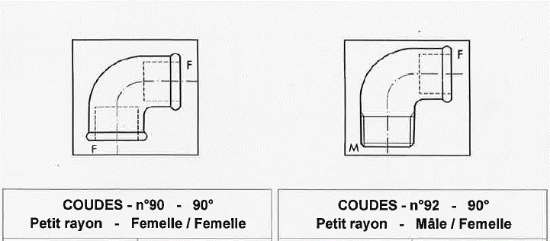 |  | 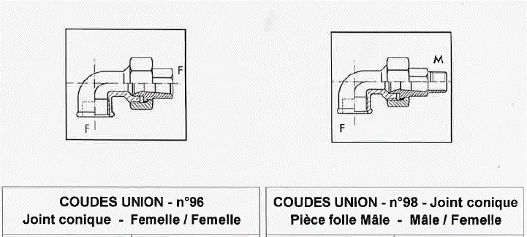

RED | CHAMPS 1 | CHAMPS 2 | CHAMPS 3 | CHAMPS 4 | CHAMPS 5 | CHAMPS 6 | CHAMPS 7
RED | MOT CLEF | TYPE | ACCOUPLEMENT ENTREE-SORTIE | RAPPORT | MODEL+REFERENCE FAB | ATEX | MARQUE
RED | RED | TP | AE | 25.5 | CB3333 | EX | LS |  |  |  |  | RED BOGIFL AEC 25.5 CB3333JDIKE EX SEW
RED |  | RV | AEC | 12.7 |  | - | SEW
RED |  | EPICICL | AS
RED |  | CC | ASC
RED |  | BOGIFL | CLV
RED |  |  | FRET SER
RED |  |  | EC
PIGNON | CHAMPS 1 | CHAMPS 2 | CHAMPS 3 | CHAMPS 4 | CHAMPS 5 | CHAMPS 6 | CHAMPS 7 | CHAMPS 8 | CHAMPS 9 | CHAMPS 10 | CHAMPS 11
PIGNON | MOT CLEF | TYPE | MONTAGE | LARGEUR(EPAISSEUR TOTALE) | LARGEUR(LARGEUR DENTS) | DIAMETRE PRIMITIF | DIAMETRE M | DIAM ALESAGE | MODULE | NB DENTS | MATIERE
PIGNON | PIGNON | CYL D | ARB |  |  |  |  | 10 | 0.5 | 12 | ACI
PIGNON |  | CYL HEL | CLV |  |  |  |  | 20 | 2 | 16 | INO
PIGNON |  | SPIRAL |  |  |  |  |  | 30 | 4
PIGNON |  | CON D
PIGNON |  | CON HEL
PIGNON |  | CON HYP
ROUE | CHAMPS 1 | CHAMPS 2 | CHAMPS 3 | CHAMPS 4 | CHAMPS 5 | CHAMPS 6 | CHAMPS 7 | CHAMPS 8 | CHAMPS 9
ROUE | MOT CLEF | TYPE | MONTAGE | LARGEUR(EP. DENT) | DIAMETRE PRIMITIF | DIAM ALESAGE | MODULE | NB DENTS | MATIERE
ROUE | ROUE | CYL DRT | ARB |  |  |  | 0.5 | 12 | ACI
ROUE | COURONNE | CYL HEL | CLV |  |  |  | 2 | 16 | INO
ROUE |  | SPIRAL |  |  |  |  | 4
ROUE |  | CON DRT
ROUE |  | CON HEL
ROUE |  | DRT CRX
CHEVRON | CHAMPS 1 | CHAMPS 2 | CHAMPS 3 | CHAMPS 4 | CHAMPS 5 | CHAMPS 6 | CHAMPS 7 | CHAMPS 8 | CHAMPS 9
CHEVRON | MOT CLEF | TYPE | MONTAGE | LARGEUR(EPAISSEUR) | DIAMETRE PRIMITIF | MODULE | NB DENTS | ANGLE | MATIERE
CHEVRON | CHEVRON |  |  |  |  | 0.5 | 12 |  | ACI
CHEVRON |  |  |  |  |  | 2 | 24 |  | INO
CHEVRON |  |  |  |  |  | 4
CHEVRON
CHEVRON
CHEVRON
CHEVRON
CHEVRON
VIS SS FIN | CHAMPS 1 | CHAMPS 2 | CHAMPS 3 | CHAMPS 4 | CHAMPS 5 | CHAMPS 6 | CHAMPS 7 | CHAMPS 8
VIS SS FIN | MOT CLEF | MONTAGE | DIAM ARBRE/DIAM ALESAGE | PAS | NB FILETS | DIAMETRE VIS | LONGUEUR VIS | MATIERE
VIS SS FIN | VIS SS FIN | ARB |  |  | 12 |  |  | ACI
VIS SS FIN |  | CLV |  |  | 24 |  |  | INO
VIS SS FIN
VIS SS FIN
VIS SS FIN
VIS SS FIN
VIS SS FIN
CREMAIL | CHAMPS 1 | CHAMPS 2 | CHAMPS 3 | CHAMPS 4 | CHAMPS 5 | CHAMPS 6
CREMAIL | MOT CLEF | MONTAGE | PAS | NB DENTS | LONGUEUR | EPAISSEUR | MATIERE
CREMAIL | CREMAILL | VIS |  | 12 |  |  | ACI
CREMAIL |  | SOUD |  | 16 |  |  | INO
CREMAIL
CREMAIL
ANTI DEVIREUR | CHAMPS 1 | CHAMPS 2 | CHAMPS 3
ANTI DEVIREUR | MOT CLEF | REFERENCE | MARQUE
ANTI DEVIREUR | ANTI DEVIREUR | EE6A6 | SEW
ANTI DEVIREUR
ARBRE | CHAMPS 1 | CHAMPS 2 | CHAMPS 3 | CHAMPS 4 | CHAMPS 5
ARBRE | MOT CLEF | ACCOUPLEMENT | MATIERE | REFERENCE ou N°P¨LAN | FABRICANT
ARBRE | ARBRE | CLV | ACI | S3636S | LS
ARBRE |  | FRET SER | INO |  | SEW
BAGUE | CHAMPS 1 | CHAMPS 2 | CHAMPS 3 | CHAMPS 4
BAGUE | MOT CLEF | MATIERE | REFERENCE ou N°P¨LAN | FABRICANT
BAGUE | BAGUE | ACI | 64664S | LS
BAGUE |  | INO |  | SEW
KIT | CHAMPS 1 | CHAMPS 2 | CHAMPS 3
KIT | MOT CLEF | REFERENCE | MARQUE
KIT | KIT JNT | 99S33AZ | LS
KIT | KIT (…) |  | SEW
KIT

ZPDE_RESSORT
 | RESSORT | FRI828 |  |  |  |  |  |  | ACCOU
SOUS FAMILLE |  |  |  |  |  |  |  | EXEMPLE | ARBRE
 |  |  |  |  |  |  |  |  | ARRET URG
CONE | CHAMPS 1 | CHAMPS 2 |  |  | CHAMPS 3 | CHAMPS 4 | CHAMPS 5 |  | AUTOMATISME
CONE | MOT CLEF | FONCTION | DIAM FIL | DIAM EXT | LONGUEUR SPIRES | NBR DE SPIRES TOTAL | FINITION |  | BOULONNERIE
CONE | RESSORT | TORS | DF1 | DE10 | L100 | SP20 | PAT | RESSORT TORS DF3 DE27 L24 SP8 PAT | CABLE_FIL
CONE |  | COMP | DF2 | DE20 |  |  | CRO |  | COLLET
CONE |  | TRAC | DF2.2 |  |  |  | OEU |  | COLLIER_REP_ACCESS
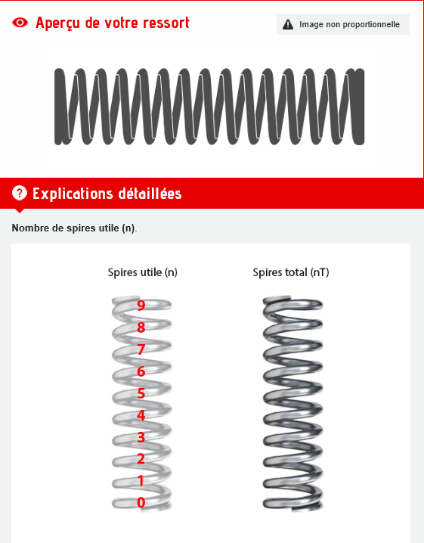
 |  |  |  |  |  |  |  |  | CONE_CYCLONE
 |  |  |  |  |  |  |  |  | CONTACTEUR
 |  |  |  |  |  |  |  |  | COURROIE
 |  |  |  |  |  |  |  |  | ECHANGEURS_ET_PLAQUES
 |  |  |  |  |  |  |  |  | ECLAIRAGE
 |  |  |  |  |  |  |  |  | ENGINS_ET_VEHICULES
 |  |  |  |  |  |  |  |  | EQPMT_INSTAL_ELEC
 |  |  |  |  |  |  |  |  | FILIERES
 |  |  |  |  |  |  |  |  | FILTRE
 |  |  |  |  |  |  |  |  | FLEXIBLE
 |  |  |  |  |  |  |  |  | FUSIBLE
 |  |  |  |  |  |  |  |  | GARNITURE_MECANIQUE
 |  |  |  |  |  |  |  |  | HYDRAULIQUE
 |  |  |  |  |  |  |  |  | INSTRUMENTATION
 |  |  |  |  |  |  |  |  | JOINT
 |  |  |  |  |  |  |  |  | LUBRIFIANT
 |  |  |  |  |  |  |  |  | MANOMETRE
 |  |  |  |  |  |  |  |  | MATERIAUX
 |  |  |  |  |  |  |  |  | MOTEUR
 |  |  |  |  |  |  |  |  | MOTOREDUCTEUR
 |  |  |  |  |  |  |  |  | MOTOVIBREUR
 |  |  |  |  |  |  |  |  | PALAN
 |  |  |  |  |  |  |  |  | PESON
 |  |  |  |  |  |  |  |  | PIGNON_CHAINE_MAILLON
 |  |  |  |  |  |  |  |  | PILE
 |  |  |  |  |  |  |  |  | PLATEAU
 |  |  |  |  |  |  |  |  | PNEUMATIQUE
 |  |  |  |  |  |  |  |  | POMPES_ET_ACCESSOIRES
 |  |  |  |  |  |  |  |  | POTENTIOMETRE
 |  |  |  |  |  |  |  |  | POULIE - MOYEU
 |  |  |  |  |  |  |  |  | PRISE
 |  |  |  |  |  |  |  |  | PROTECT_COUP_FUSIBLE
 |  |  |  |  |  |  |  |  | RACCORD
 |  |  |  |  |  |  |  |  | REDUCTEUR
 |  |  |  |  |  |  |  |  | REGULATION_ACCESSOIRES
 |  |  |  |  |  |  |  |  | RELAI
 |  |  |  |  |  |  |  |  | RESSORT
 |  |  |  |  |  |  |  |  | RLX_BDE_GODETS
 |  |  |  |  |  |  |  |  | ROUE
 |  |  |  |  |  |  |  |  | ROULEMENT
 |  |  |  |  |  |  |  |  | VAN_ACCESSOIRES
 |  |  |  |  |  |  |  |  | VARIATEUR_DEMARREUR
 |  |  |  |  |  |  |  |  | VERIN

ZPDE_VAN_ACCESSOIRES
 | ACCESSOIRE DE VANNES | FRI815 - FRI829 - FRI830 -FRI831 - FRI832 - FRI833 - FRI834 - FRI835 - FRI837 - FRI838 - FRI845 |  |  | 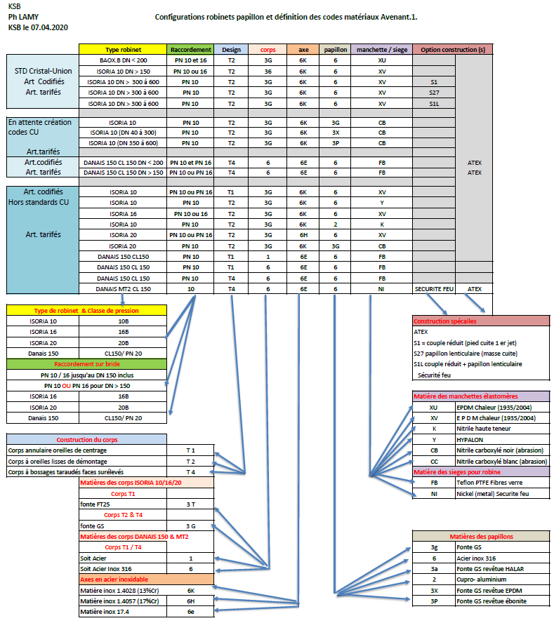
SOUS FAMILLE |  | STD GPE VANNE MEMB | STD GPE VANNE PAP | Ex configurations vannes PAP KSB => |  |  |  |  | EXEMPLE
VANNES
VANNES | CHAMPS 1 | CHAMPS 2 | CHAMPS 3 | CHAMPS 4 | CHAMPS 5 | CHAMPS 6 | CHAMPS 7
VANNES | MOT CLEF | TYPE DE VANNE | DIMENSION DIAMETRE NOMINAL (DN+...) | PRESSION NOMINALE (PN+…) FACULTATIF SI MANQUE DE PLACE | REF FABRICANT VANNE+MOUVEMENT | ANTISTATIQUE (ANCIENNEMENT ATEX) | FABRICANT
VANNES | VAN | CAGE | DN20 | PN6 | BOAX-B T23G6K6XU | AS | KSB |  | VAN PAP DN50 PN10 ISORIAT23G6K6XVNUEX
VANNES |  | MEMB | DN50 | PN10 | ISORIAT23G6K6KSR230 | EX | KSB
VANNES |  | PISTON | DN100 | PN16 | ISORIA10T23G6K6XVMR100R1M | - | PENTAIR (KEYSTONE, TYCO)
VANNES |  | BC |  |  | ISORIA10T23G6K6XVS1L |  | REG (MIROUX)
VANNES |  | GUI |  |  | FIG7092GII
VANNES |  | PAP |  |  | FIG7092GIIVM
VANNES |  | OPER |  |  | FIG7092GIIVC
VANNES |  | SOUP
VANNES |  | 3VOIE
VANNES |  | MCHP
VANNES | Dans texte commande HA
VANNES | MATIERE CORPS | RACCORDEMENT | MATIERE OBTURATEUR | JOINT CORPS OBTURATEUR | MOUVEMENT VANNE | TYPE ACTIONNEUR
VANNES | FONTE | BRIDE | ACIER | METAL | ACTIONNEUR | PNEUMATIQUE SIMPLE EFFET
VANNES | INOX | FILET M | INOX | EPDM | POIGNEE | HYDRAULIQUE SIMPLE EFFET
VANNES | COMPOSITE | TARAUDE F | ,,, | PTFE | LEVIER AJUSTABLE | ELECTRIQUE SIMPLE EFFET
VANNES |  | SW |  | GRAPHITE | REDUCTEUR AVEC VOLANT A CHAINE | PNEUMATIQUE DOUBLE EFFET
VANNES |  | BW |  |  | REDUCTEUR AVEC VOLANT MANUEL | HYDRAULIQUE DOUBLE EFFET
VANNES |  | ENTRE BRIDES |  |  |  | ELECTRIQUE DOUBLE EFFET
VANNES |  | A EMBOITEMENT POUR COLLAGE
VANNES
VANNES
VANNES
VANNES
VANNES BS | CHAMPS 1 | CHAMPS 2 | CHAMPS 3 | CHAMPS 4 | CHAMPS 5 | CHAMPS 6
VANNES BS | MOT CLEF | TYPE DE VANNE | DIMENSION DIAMETRE NOMINAL (DN+...) | RACCORDEMENT | REF FABRICANT VANNE | FABRICANT
VANNES BS | VAN | BS | DN20 | BRID | 15646151 | KSB |  |  | VAN BS3P DN50 PN10 56465443 ERIKS
VANNES BS |  | BS2P | DN50 | F/F | 1515136 | ERIKS
VANNES BS |  | BS3P | DN100 | BRID
VANNES BS |  | BS2PB1 |  | SW
VANNES BS |  | BS2PB7 |  | BW
VANNES BS |  | BSW |  | BW T
VANNES BS |  |  |  | M/M
VANNES BS |  |  |  | M/F
VANNES BS
VANNES BS
VANNES BS | Dans texte commande HA
VANNES BS | PRESSION NOMINALE (PN+…) | QUALITE FILETAGE | MATIERE VAN | PLATEAU | MATIERE JOINT | ACTIONNEUR | PASSAGE INTEGRAL
VANNES BS | PN6 | BSPP | INO 316L | OUI | METAL | PGN | OUI
VANNES BS | PN10 |  | ACI | NON | EPDM | MOT | NON
VANNES BS | PN16 |  | LAI |  | PTFE | ,,,
VANNES BS |  |  | INO 304L |  | GRAPHITE
VANNES BS
VANNES BS
VANNES BS
VANNES BS
VANNES BS
VANNES BS
ACCESSOIRES | CHAMPS 1 | CHAMPS 2 | CHAMPS 3 | CHAMPS 4 | CHAMPS 5
ACCESSOIRES | MOT CLEF | DN | MATIERE | TYPE VANNE | MARQUE VANNE
ACCESSOIRES | AXE | DN200 | EPDM | ISORIA10 | KSB |  |  |  | AXE DN200 EPDM ISORIA10 KSB
ACCESSOIRES | BOULE | DN250 | VITON | ISORIA16 | KEYS
ACCESSOIRES | GARN | DN300 | ACI | FIG104
ACCESSOIRES | JNT |  | INO
ACCESSOIRES | KIT JNT |  | EPDM-XV
ACCESSOIRES | MANCHET |  | EPDM-CB
ACCESSOIRES | MEMB |  | PTFE-FB
ACCESSOIRES | OPER
ACCESSOIRES | PAP
ACCESSOIRES | SIEGE
ACCESSOIRES
EV/DISTRIBUTEUR | CHAMPS 1 | CHAMPS 2 | CHAMPS 3 | CHAMPS 4 | CHAMPS 5 | CHAMPS 6
EV/DISTRIBUTEUR | MOT CLEF | FONCTION nb orifices/nb positions | COMMANDE | RAPPEL | PLAN DE POSE | ATEX | REFERENCE | MARQUE
EV/DISTRIBUTEUR | EV | 3/2 | EL | RES | 658523 | EX | 658523 | ASCO | EV 5/2 24AC RES 658523 ASCO
EV/DISTRIBUTEUR |  |  | PN | TI
EV/DISTRIBUTEUR |  |  | EL-PN | EL
EV/DISTRIBUTEUR |  |  | BP
CLAPET | CHAMPS 1 | CHAMPS 2 | CHAMPS 3 | CHAMPS 4 | CHAMPS 5 | CHAMPS 6 | CHAMPS 7
CLAPET | MOT CLEF | TYPE | FABRICATION | DN | PN | RACCORDEMENT | MATIERE
CLAPET | CLAPET | AR | DISQ | DN50 | PN16 | BRIDE | INO304L | MATIERE CLAPET
CLAPET |  | DECH | BAT | 3/4 | PN10 | F | INO316L | MATIERE CORPS
 |  |  | DBAT | 1/2 | PN6 | M | ACI | NORME
CLAPET |  |  | BOULE |  |  | FAF140 | PVC
CLAPET |  |  | OBTU
COMMANDE | CHAMPS 1 | CHAMPS 2 | CHAMPS 3
COMMANDE | MOUVEMENT | TYPE | MARQUE
COMMANDE | POIGNEE | SR180 | KSB
COMMANDE | VOLANT
COMMANDE | CHAINE MANŒUVRE | 6X18.5X8
COMMANDE | CHAMPS 1 | CHAMPS 2 | CHAMPS 3 | CHAMPS 4 | CHAMPS 5
COMMANDE | MOT CLEF | COMMANDE | TYPE | OPTION | MARQUE
COMMANDE | RED | VOLANT | MR200 | MARINE | KSB
 |  | ROUE CHAINE | MR100 | RALLONGE AXE | KEYSTO
 |  | CADRAN | F455WM009 |  | PENT
 |  |  | WM004
 |  |  | MR100F14L30
 |  |  | MR25F07H14
SOUPAPE | CHAMPS 1 | CHAMPS 2 | CHAMPS 3 | CHAMPS 4 | CHAMPS 5 | CHAMPS 6
SOUPAPE | MOUVEMENT | TYPE | DN | P TARAGE | REFERENCE FAB | MARQUE
SOUPAPE | SOUPA | RESSORT | DN80 | 15B | 9255 | SART
TAMIS | CHAMPS 1 | CHAMPS 2 | CHAMPS 3 | CHAMPS 4 | CHAMPS 5 | CHAMPS 6
TAMIS | MOT CLEF | UTILISATION | DN | MATIERE | REF | MARQUE
TAMIS | TAMIS | FLT | DN15 | INO304L | 1744 | SPIRAX
TAMIS |  |  |  | INO316L
TAMIS |  |  |  | ACI
FILTRE | CHAMPS 1 | CHAMPS 2 | CHAMPS 3 | CHAMPS 4 | CHAMPS 5
FILTRE | MOT CLEF | TAILLE / DN | PN | RACCORDEMENT | MATIERE
FILTRE | FLT | DN50 | PN16 | BRIDE | INO304L
FILTRE |  |  |  | F | INO316L
FILTRE |  |  |  | M | ACI
BUSE | CHAMPS 1 | CHAMPS 2 | CHAMPS 3 | CHAMPS 4 | CHAMPS 5 | CHAMPS 6 | CHAMPS 7
BUSE | MOT CLEF | TYPE BUSE | ANGLE | DIMENSION RACCORDEMENT | MATIERE | REF | MARQUE
BUSE | BUSE | CP | 120° | G1/2 | INO | 215511 | LECHLER
 |  | CC
 |  | JP
KIT MONTAGE | CHAMPS 1 | CHAMPS 2 | CHAMPS 3 | CHAMPS 4
KIT MONTAGE | MOT CLEF | MATIERE | REF | FABRICANT
KIT MONTAGE | KIT MONTAGE | INO | F12 JHP/F12 | HYTORK
ACCESSOIRES | CHAMPS 1 | CHAMPS 2 | CHAMPS 3
ACCESSOIRES | MOT CLEF | REF | FABRICANT
ACCESSOIRES
ACCESSOIRES | KIT | 465R45 | SPIRAX
ACCESSOIRES | CAME | VGDEFLECSTD | TECOFI
ACCESSOIRES | TAMIS
PURGEUR | CHAMPS 1 | CHAMPS 2 | CHAMPS 3 | CHAMPS 4 | CHAMPS 5 | CHAMPS 6
PURGEUR | MOT CLEF | DN | PN | MATIERE | REF | MARQUE
PURGEUR | PURGEUR |  | PN40 | ACI | ERBESGE | SARCO
REGARD | CHAMPS 1 | CHAMPS 2 | CHAMPS 3 | CHAMPS 4 | CHAMPS 5 | CHAMPS 6
REGARD | MOT CLEF | DN | PN | MATIERE | MODEL | MARQUE
REGARD | REGARD | DN50 | PN16 | INO | 384BV | NORIS

